Лист1
Для создания "картины" трафарета возможно участие нашего художника-дизайнера высокого класса (в т ч бесплатно)
модель | евро розница | дилер 1 уровень | дилер 2 уровень | дилер 3 уровень | дилер 4 уровень
SKY CANNON PROIETTA SEARCH LIGHT зенитный прожектор | звоните
Всепогодный видеопроектор V - RAIN OUTDOOR SHELL 6 K | звоните
Всепогодный видеопроектор V - RAIN OUTDOOR SHELL 10 K | звоните
Всепогодный видеопроектор V - RAIN OUTDOOR SHELL 6 KL | звоните
Водный экран веер Water screen 20 кВт 8 метров | звоните
Водный экран веер Water screen 45 кВт 20 метров | звоните
проектор FX LED 300 w | звоните |  |  |  |  | Цена по акции: 250000 рублей
проектор FX LED 200 w | звоните
проектор FX LED 150 w | звоните |  |  |  |  | Цена по акции: 90000 рублей
проектор IMPRESSIVE 1200 - 2500 | звоните
проектор MONSTER II 700/1500 | 5421 | 3795 | 3524 | 3253 | 2982 | Цена по акции: 180000 рублей
проектор MONSTER 2500 | 7667 | 5367 | 4984 | 4600 | 4217
Моторизованное зеркало | 332 | 232 | 216 | 199 | 183
Колорчейнджер | 469 | 328 | 305 | 281 | 258
Доп.защитный всепогодный корпус | 377 | 264 | 245 | 226 | 207
Настенный кронштейн | 255 | 178 | 166 | 153 | 140
Shaper модуль-формовщик "круг / квадрат итп" | 188 | 132 | 122 | 113 | 104
Модуль вращения изображения | 399 | 279 | 259 | 239 | 219
Дихроичный фильтр | 40 | 28 | 26 | 24 | 22
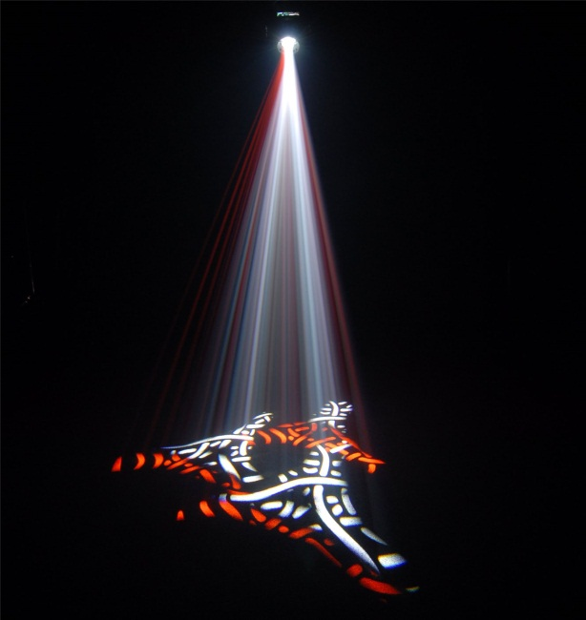 Призма для превращения одного гобо в 3 изображения | 40 | 28 | 26 | 24 | 22
PRO-DMX 4 / PRO - DMX1 IMAGE / COLOR SWITCH DEVICE - dmx устройство для управления 4 эффектами (моторами). Плата управления динамическими / моторизованными аксессуарами через программное обеспечение. Изменение цвета, эффект "выцветания/затухания", позволяет управлять до 4-х различных шаговых двигателей одновременно, может быть использован для автоматического переключения между изображениями (стальные или стеклянные гобо), управляются цветные дихроичные фильтры и призматические линзы, эффекты, проводимые одним и тем же проектором или двумя-четырьмя проекторами. Могут быть соединены последовательно через DMX. режим MASTER / SLAVE позволяет получить синхронизированный эффект между практически неограниченным числом проекторов или создать перекрестную регулировку эффекта между двумя различными проекциями. Каждый блок включает в себя моторизованное колесо гобо или цветовое колесо. Другие колеса и эффекты (например, дополнительного цветового колеса или шаттер - отдельно по запросу | 1218 | 853 | 792 | 731 | 670
Дополнительное колесо для Pro DMX4 | 310 | 217 | 202 | 186 | 171
MOT-IMP-DMX мотор | звоните
WH-70 колесо для dmx-моторизации, диам. 70 мм для 4 гобо +шаттер и цвето-фильтров | звоните
WH-50 колесо для dmx-моторизации, диам. 50 мм для 6 гобо +шаттер и цвето-фильтров | звоните
Движущиеся эффекты: | 414 | 290 | 269 | 249 | 228
Эффект падения снега (металл.колесо) | 414 | 290 | 269 | 249 | 228
Эффект падения звезд (металл.колесо) | 414 | 290 | 269 | 249 | 228
Эффект падения снега и звезд (металл.колесо) | 414 | 290 | 269 | 249 | 228
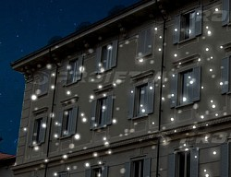 Эффект сверкания (вспышки-мигалки типа стробоскопа при пиротехническом салюте) - (металл.колесо) | 487 | 341 | 317 | 292 | 268
Эффект огня - (металл.колесо) | 554 | 388 | 360 | 332 | 305
Эффект воды / водной ряби - (металл.колесо) | 1189 | 833 | 773 | 714 | 654
Кастомный(под Ваш заказ) рисунок (металл.гобо) с мотором | 414 | 290 | 269 | 249 | 228
Кастомный(под Ваш заказ) рисунок (металл.гобо) - дубль(копия, 2й итп экз.) | 775 | 543 | 504 | 465 | 426
Кастомный(под Ваш заказ) рисунок (стекл.гобо) с мотором | 554 | 388 | 360 | 332 | 305
Кастомный(под Ваш заказ) рисунок (стекл.гобо) - дубль(копия, 2й итп экз.) | 636 | 445 | 413 | 381 | 350
Эффект падения снега (стекл.колесо) | 636 | 445 | 413 | 381 | 350
Эффект падения звезд (стекл.колесо) | 636 | 445 | 413 | 381 | 350
Эффект падения снега и звезд (стекл.колесо) | 636 | 445 | 413 | 381 | 350
Эффект падения снега и звезд и надписей-пожеланий (стекл.колесо) | 636 | 445 | 413 | 381 | 350
Эффект падения надписей-поздравлений (стекл.колесо) | 636 | 445 | 413 | 381 | 350
Эффект падения муз.нотных знаков (стекл.колесо) | 636 | 445 | 413 | 381 | 350
Эффект олени санта-клауса | звоните
Эффект рождественская комета динамичный | звоните
Эффект многоцветный с призмой | звоните
Эффект рождественские рисунки статичный | звоните
Эффект сердечки динамичный | звоните
Эффект пасха | звоните
Эффект весна | звоните
Эффект осень | звоните
Эффект карнавал | звоните
Эффект пузырьки | звоните
Эффект лето | звоните
Эффект свадьба | звоните
Эффект рождество двуцветный | звоните
Дихроичные кастомные гобо (1й экземпляр)
черно-белые | 199 | 140 | 130 | 120 | 110
со шкалой серого | 244 | 171 | 158 | 146 | 134
цветные, 1 цвет | 177 | 124 | 115 | 106 | 97
цветные, 2 цвета | 354 | 248 | 230 | 213 | 195
цветные, 3 цвета | 576 | 403 | 374 | 346 | 317
цветные,4 цвета | 797 | 558 | 518 | 478 | 439
Дихроичные кастомные гобо (дубль, от 2го итп экземпляра)
черно-белые | 155 | 109 | 101 | 93 | 85
со шкалой серого | 177 | 124 | 115 | 106 | 97
цветные, 1 цвет | 133 | 93 | 86 | 80 | 73
цветные, 2 цвета | 266 | 186 | 173 | 159 | 146
цветные, 3 цвета | 399 | 279 | 259 | 239 | 219
цветные,4 цвета | 532 | 372 | 346 | 319 | 292
Кастомные колеса гобо (1й экземпляр)
Кастомное графическое гобо - динамическое металл.колесо с мотором | 775 | 543 | 504 | 465 | 426
Кастомное графическое гобо - динамическое колесо с мотором, синий фон | 775 | 543 | 504 | 465 | 426
Кастомное графическое гобо - динамическое колесо с мотором, красный фон | 775 | 543 | 504 | 465 | 426
Кастомное графическое гобо - динамическое колесо с мотором, розовый фон (максимальная оттеночная совместимость с колорчейнджером) | 775 | 543 | 504 | 465 | 426
Кастомные колеса гобо (дубль, от 2го итп экземпляра)
Кастомное графическое гобо - динамическое металл.колесо с мотором | 414 | 290 | 269 | 249 | 228
Кастомное графическое гобо - динамическое колесо с мотором, синий фон | 554 | 388 | 360 | 332 | 305
Кастомное графическое гобо - динамическое колесо с мотором, красный фон | 554 | 388 | 360 | 332 | 305
Кастомное графическое гобо - динамическое колесо с мотором, розовый фон (максимальная оттеночная совместимость с колорчейнджером) | 554 | 388 | 360 | 332 | 305
Стандартные гобо
Металл.гобо | 44 | 31 | 29 | 27 | 24 | изготовление гобо по этой цене возможно для всех желающих от сколь угодно малой партии в краткие сроки в нашей компании
черно-белые | 155 | 109 | 101 | 93 | 85
со шкалой серого | 177 | 124 | 115 | 106 | 97
цветные, 1 цвет | 133 | 93 | 86 | 80 | 73
цветные, 2 цвета | 266 | 186 | 173 | 159 | 146
цветные, 3 цвета | 399 | 279 | 259 | 239 | 219
цветные, 4 цвета | 532 | 372 | 346 | 319 | 292
Станд.гобо на динамическом колесе | 532 | 372 | 346 | 319 | 292
Доп. объектив для получения дополнительных проекций требуемого диаметра на любом расстоянии, отличаются от тех, которые входят в комплект всех проекторов, рекомендуются для оптимального получения экстремально детализированного фотографического качества. На выбор - два широкоугольных объектива, два объектива типа "цель" и два "теле"-объектива | звоните
Система зум | звоните

